상품제안서
밸류엠 도킹일체형미니보조배터리 5000mAh | 상품코드: F23713

 |  |  |  |  |  |  | 02-412-0044 | www.easy1.co.kr
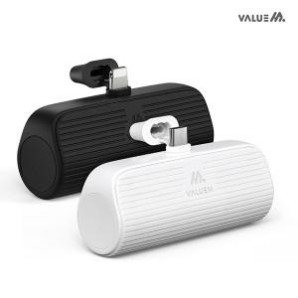

【상세/제작정보】 | ＊제품에 가로로 깊게 홈이 파져있습니다. 레이저 인쇄사진을 참고 부탁드립니다~

【인쇄/포장옵션】 | 레이저 / 포장지포장

【공급단가】 | 수량 | 100~ | 300~ | 500~ | 1,000~ | 3,000~
*VAT별도 | C타입 | 5,400원 | 5,310원 | 5,170원 | 5,080원 | 4,950원
 | 8핀 | 5,400원 | 5,310원 | 5,170원 | 5,080원 | 4,950원

【상품 URL】 | https://dev.easy1.co.kr:443/src/goods_detail.php?gdno=23713

